schemat
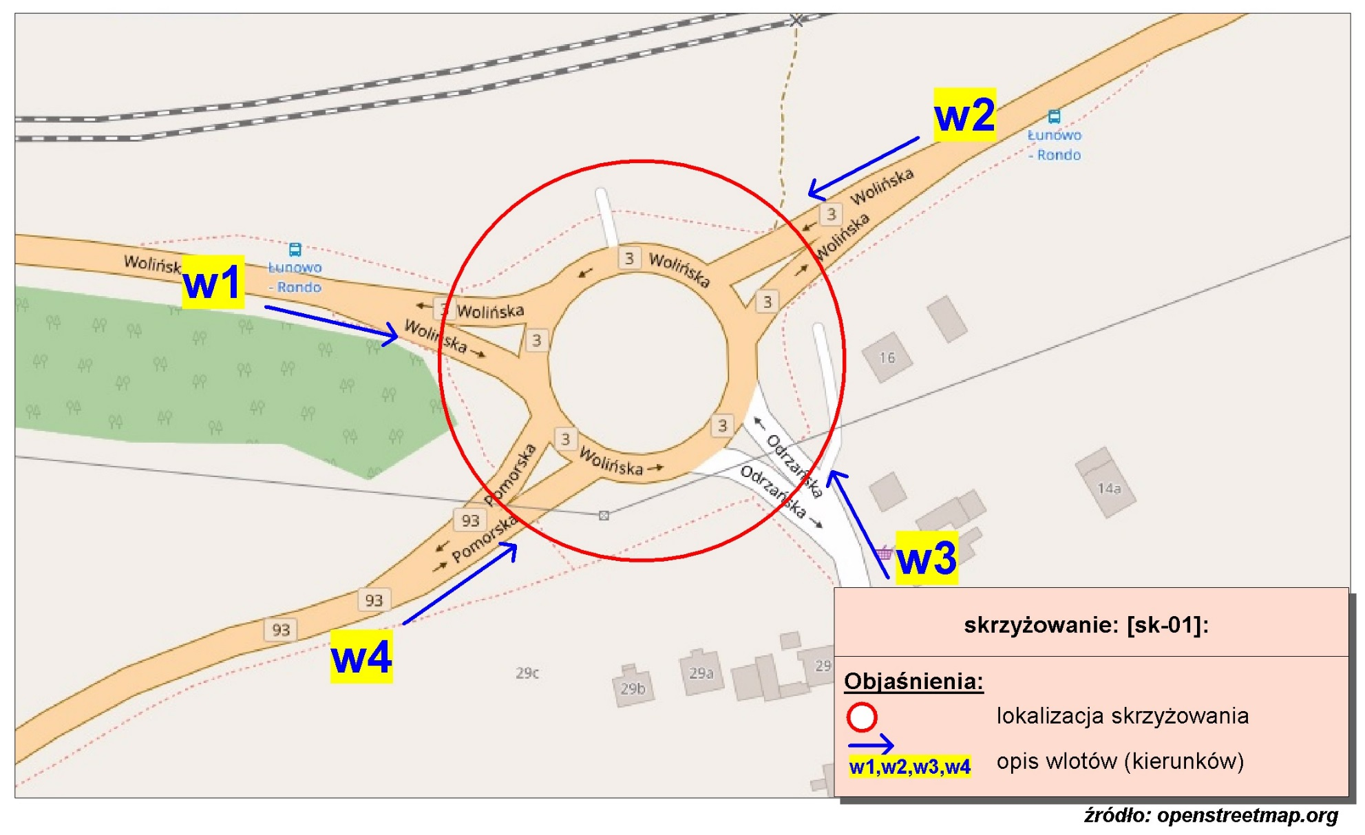
Pomiar ruchu kołowego i pieszego:
Skrzyżowanie rondo ul. Wolińskiej, Odrzańskiej, Pomorskiej

w1-D8
Wlot w1 - rozkład relacji ruchu | - | 5 kwietnia 2018r. (czwartek)
 | SL | P | SP | Piesi | Rowerzyści
 | 0 | 0 | 0 | 0 | 0
 | 0 | 0 | 0 | 0 | 0
 | 0 | 0 | 0 | 0 | 0
 | 16 | 1 | 1 | 0 | 0
 | 34 | 0 | 1 | 0 | 0
 | 80 | 1 | 1 | 0 | 0
 | 201 | 4 | 3 | 1 | 0
 | 286 | 6 | 3 | 0 | 0
 | 173 | 6 | 2 | 0 | 0
 | 168 | 28 | 4 | 0 | 0
 | 126 | 12 | 4 | 0 | 0
 | 156 | 13 | 2 | 0 | 0
 | 176 | 10 | 4 | 0 | 0
 | 188 | 15 | 3 | 0 | 0
 | 153 | 15 | 4 | 0 | 0
 | 259 | 20 | 11 | 1 | 0
 | 268 | 20 | 6 | 0 | 0
 | 176 | 11 | 2 | 0 | 0
 | 161 | 9 | 8 | 1 | 0
 | 125 | 10 | 5 | 0 | 0
 | 222 | 13 | 4 | 0 | 0
 | 96 | 5 | 0 | 0 | 0
 | 78 | 3 | 1 | 0 | 0
 | 93 | 1 | 2 | 0 | 0

w2-D8
Wlot w2 - rozkład relacji ruchu | - | 5 kwietnia 2018r. (czwartek)
 | SL | P | SP | Piesi | Rowerzyści
 | 0 | 0 | 0 | 0 | 0
 | 0 | 0 | 0 | 0 | 0
 | 0 | 0 | 0 | 0 | 0
 | 0 | 6 | 19 | 0 | 0
 | 1 | 7 | 25 | 0 | 0
 | 1 | 27 | 75 | 0 | 0
 | 7 | 67 | 297 | 0 | 0
 | 10 | 81 | 287 | 0 | 0
 | 9 | 97 | 198 | 0 | 0
 | 9 | 124 | 189 | 0 | 0
 | 10 | 160 | 223 | 0 | 0
 | 8 | 136 | 246 | 0 | 0
 | 7 | 100 | 186 | 0 | 0
 | 9 | 81 | 191 | 0 | 0
 | 8 | 71 | 204 | 0 | 0
 | 9 | 67 | 182 | 1 | 0
 | 11 | 75 | 174 | 0 | 0
 | 6 | 84 | 173 | 0 | 0
 | 12 | 51 | 182 | 0 | 0
 | 9 | 57 | 204 | 0 | 0
 | 10 | 27 | 171 | 0 | 0
 | 4 | 20 | 157 | 0 | 0
 | 3 | 14 | 80 | 0 | 0
 | 1 | 7 | 34 | 0 | 0

w3-D8
Wlot w3 - rozkład relacji ruchu | - | 5 kwietnia 2018r. (czwartek)
 | SL | P | SP | Piesi | Rowerzyści
 | 0 | 0 | 0 | 0 | 0
 | 0 | 0 | 0 | 0 | 0
 | 0 | 0 | 0 | 0 | 0
 | 0 | 0 | 0 | 0 | 0
 | 1 | 3 | 0 | 0 | 0
 | 6 | 12 | 2 | 0 | 0
 | 4 | 27 | 1 | 0 | 0
 | 1 | 61 | 1 | 0 | 0
 | 6 | 51 | 4 | 2 | 0
 | 2 | 70 | 1 | 0 | 0
 | 4 | 80 | 3 | 0 | 0
 | 12 | 145 | 7 | 0 | 0
 | 6 | 116 | 2 | 1 | 0
 | 6 | 114 | 3 | 1 | 0
 | 6 | 102 | 6 | 0 | 0
 | 4 | 111 | 3 | 1 | 0
 | 5 | 120 | 9 | 0 | 0
 | 2 | 142 | 5 | 0 | 0
 | 0 | 88 | 5 | 1 | 1
 | 1 | 50 | 1 | 0 | 0
 | 2 | 39 | 2 | 0 | 0
 | 2 | 33 | 2 | 0 | 0
 | 0 | 14 | 1 | 0 | 0
 | 0 | 5 | 0 | 0 | 0

w4-D8
Wlot w4 - rozkład relacji ruchu | - | 5 kwietnia 2018r. (czwartek)
 | SL | P | SP | Piesi | Rowerzyści
 | 0 | 0 | 0 | 0 | 0
 | 0 | 0 | 0 | 0 | 0
 | 0 | 0 | 0 | 0 | 0
 | 0 | 0 | 0 | 0 | 0
 | 0 | 0 | 1 | 0 | 0
 | 0 | 1 | 4 | 0 | 0
 | 0 | 23 | 3 | 0 | 0
 | 2 | 15 | 9 | 0 | 0
 | 2 | 15 | 10 | 1 | 0
 | 3 | 10 | 12 | 0 | 0
 | 2 | 8 | 10 | 0 | 0
 | 3 | 7 | 9 | 0 | 0
 | 5 | 6 | 9 | 1 | 2
 | 1 | 5 | 9 | 2 | 0
 | 3 | 4 | 12 | 1 | 0
 | 1 | 8 | 19 | 0 | 0
 | 2 | 11 | 20 | 0 | 0
 | 5 | 9 | 9 | 3 | 0
 | 1 | 2 | 6 | 0 | 0
 | 2 | 7 | 5 | 0 | 1
 | 2 | 5 | 4 | 1 | 0
 | 1 | 0 | 3 | 0 | 0
 | 0 | 1 | 2 | 0 | 0
 | 1 | 0 | 0 | 0 | 0

